alioth_17任务明细
alioth_17｜广告内容与落地页一致性检查
时间：10月8日00:00至10月10日11:00:30（北京时间，已下载快照）。本期6个H5任务均未实际执行规则17；APP、Web无本期执行记录。
判据：同一广告素材＋真实点击后的落地页成对比较；跳过回首页、单边图、更新公告都不能代替广告与落地页配对。以下原图用于核对探索现场。

按任务查看：实际输入、当前问题及判断是否可复核
任务名 | 端 | 产品 | 该规则实际质检的证据 | 结果 / 具体问题 | 是否正确判断 | 证据及详细说明
JHA-031 | H5 | 海角乱伦 | 无。未提交规则17的判定证据；仅留未运行占位。 | 未运行（收尾跳过），无广告一致性结论。候选页因逻辑迁移不可信被禁止规则匹配，且没有同次广告点击的落地页配对。收尾仅补记未匹配。 | 未实际判定，无法核验一致性判断是否正确。现有材料不足以认定足证漏检；“跳过回首页”不能作为广告落地页。 |  探索中有1张开屏广告候选原图及页面材料；01:38执行的是“跳过”回首页，不是点击广告去落地页。 下附探索原图，未提交规则17判断。
JHA-204 | H5 | 91PORN | 无。未提交规则17的判定证据；仅留未运行占位。 | 未运行（收尾跳过），无广告一致性结论。广告源图绑定因逻辑迁移不可信而不允许匹配；动作是关闭推广，没有广告目标落地页配对。收尾补记未匹配。 | 未实际判定，无法评价广告与落地是否一致。不能把已拍源图或首页截图算作规则17已检；尚未证实足证漏检。 |  探索中有1张带“跳过”的商城推广候选原图及页面材料；03:52执行跳过，结果捕获标为首页。 下附探索原图，未提交规则17判断。
JHA-102 | H5 | 欲漫涩 | 无。未提交规则17的判定证据；仅留未运行占位。 | 未运行（收尾跳过），无广告一致性结论。源页绑定不允许规则匹配；虽然结果捕获标为首页，动作本身仍被拒绝为迁移未验证，也不是广告落地点击。缺可信广告—落地配对。 | 未实际判定，不能判一致或不一致。动作阻断属于前置探索问题，不能算规则17业务失败，也不能据此认定 Judge 漏检。 |  探索中有1张“同城约爱”开屏候选原图及页面材料；06:12尝试跳过，动作回执为逻辑迁移未验证。 下附探索原图，未提交规则17判断。
JHA-103 | H5 | 萝莉岛2 | 无。未提交规则17的判定证据；仅留未运行占位。 | 未运行（收尾跳过），无广告一致性结论。检测说明已识别下载引导，但壳层仍记开屏，7张均因页型低置信度不允许匹配。2条收口派发选中17后因会话关闭排除，未形成17工作项。 | 未实际判定；不能认定广告不一致或足证漏判。已证页型与现场对象不符。收尾“探索未启动”仅是占位原因，实际有10条捕获和动作，不能照字面解释。 | 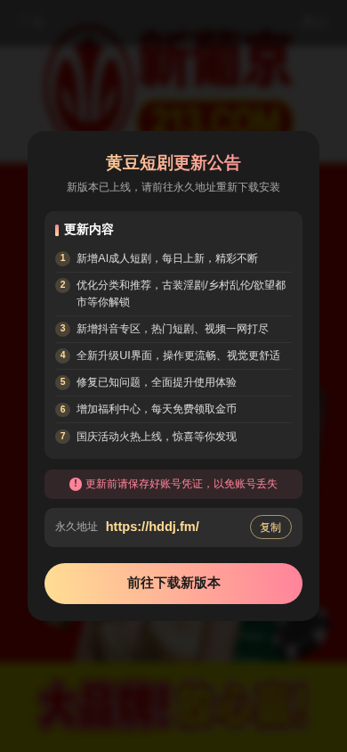 探索有7张标为开屏的候选图，实际顶层是“黄豆短剧更新公告”；没有可信广告与落地页配对。 下附探索原图，未提交规则17判断。
JHA-128 | H5 | oio禁漫 | 无。未提交规则17的判定证据；仅留未运行占位。 | 未运行（收尾跳过），无广告一致性结论。08:32打开任务入口后，后置采集失败；主运行明确记录浏览器会话崩溃。规则17收尾补记未进入判定，没有可用的广告或落地页。 | 未判定事实可核实，无法评价业务判断正确与否。原因文案应结合“动作后采集失败”理解，不能把它当广告无效、产品不适用或通过。 | 任务只留下1条 about:blank 观察，未保存截图；空白DOM、文本和页面快照不足以构成广告源图。证据为捕获、动作及主运行记录：后置采集失败，浏览器会话崩溃；没有可嵌原图。
YC003 | H5 | 哔咔漫画 | 无。未提交规则17的判定证据；仅留未运行占位。 | 未运行（收尾跳过），无广告一致性结论。2张源页绑定均不允许匹配，没有可信广告点击和落地页配对。主探索最终因活动遮挡且无安全候选停止，17补记未匹配。 | 未实际判定，不能判广告一致或不一致。已证遮挡与探索阻断，未证完整材料已齐而 Judge 漏检；任务停止不能直接算17业务失败。 | 探索有2张带“广告/进入”的开屏候选图及页面材料；08:33关闭后广告仍可见，后续未找到可信关闭控件。 下附探索原图，未提交规则17判断。原件为整页长图，可在Excel中放大查看。

9月补采成效
九月补采，到底带来多少质检提升？
九月系统新增3条，业务有效提升待验证；本期补采净增0条。

九月新增系统结论 |  | 九月补采净贡献 |  | 本期补采净贡献
+3 条 |  | +5.56 个百分点 |  | 0.00 个百分点
3条都未验到真实提示 |  | 同批54个H5缺证任务规则 |  | 10月本期：新增0 / 缺证70
三端现状：APP补采仍待处理；H5补图后仍缺证；Web无正式补采请求。
九月：54 个缺证 → 11 个挂回补图 → 9 个重新判断 → 3 个新增系统结论
本期：70 个缺证 → 6 个挂回补图 → 3 个重新判断 → 0 个新增正式结论
九月09/19–24；本期10/08–10/10 11:00。比例仅指各期H5补采缺证队列，不是整端总质检率。

本期实际收益｜补图未转成新增正式结论（10/08–10/10）
规则 | 端 | 原缺证 任务规则 | 挂回新增补图 任务规则 | 重新进入判断 任务规则 | 新增正式结论 任务规则 | 对全队列净贡献 （百分点） | 得到什么 / 当前卡点
alioth_13 商品价格一致性检查 | H5 | 2 | 2 | 0 | 0 | 0.00 个百分点 | 2个任务补到了图，但未见对应新输入复判；最终仍按缺证收口。
alioth_15 封面与内容相符检查 | H5 | 3 | 3 | 2 | 0 | 0.00 个百分点 | 3个任务补到了图，2个重新判断仍缺封面—内容配对；另1个未见复判。
alioth_ops_4 充值入口进入充值页检查 | H5 | 3 | 1 | 1 | 0 | 0.00 个百分点 | 1个任务重新判断仍缺充值点击、到达页及档位/支付方式；其余2个未补成。
其余28条规则 | H5 | 62 | 0 | 0 | 0 | 0.00 个百分点 | 未取得满足请求的补图，暂无新增结论。
合计 | H5 | 70 | 6 | 3 | 0 | 0.00 个百分点 | 完整队列作分母；同一任务、同一规则只计一次。
20个补成请求去重为6个任务规则；其中14次用新输入复判，去重为3个任务规则，全部仍缺证。已有其他页面结论不算补采增量；APP 152个请求待处理，Web无请求。

九月历史收益｜增量全部来自alioth_10，其余规则未新增结论
规则 | 端 | 原缺证 任务规则 | 挂回新增补图 任务规则 | 重新进入判断 任务规则 | 新增正式结论 任务规则 | 对全队列净贡献 （百分点） | 得到什么 / 当前卡点
alioth_10 提示文案易懂性检查 | H5 | 3 | 3 | 3 | 3 | +5.56 个百分点 | 本规则0/3→3/3；对54个队列贡献3/54。3条均未出现真实提示，实际文案未验收，通过口径需复核。
alioth_15 封面与内容相符检查 | H5 | 2 | 2 | 1 | 0 | 0.00 个百分点 | 1个重新判断仍缺封面—内容配对；另1个被弹层阻断。
alioth_40 下架内容前置标识检查 | H5 | 1 | 1 | 0 | 0 | 0.00 个百分点 | 补后仍缺来源页的指定采集身份，止于输入检查，未进入规则判断。
alioth_ops_4 充值入口进入充值页检查 | H5 | 5 | 5 | 5 | 0 | 0.00 个百分点 | 7次补成去重为5个任务规则，均重新判断；仍缺充值点击和到达页。
其余13条规则 | H5 | 43 | 0 | 0 | 0 | 0.00 个百分点 | 未取得满足请求的补图，暂无新增结论。
合计 | H5 | 54 | 11 | 9 | 3 | +5.56 个百分点 | 完整队列作分母；同一任务、同一规则只计一次。
同批系统结论9/54 → 12/54（16.67% → 22.22%），净增3/54＝5.56个百分点。3条通过未验到真实提示文案；这不是九月全月或当前三端整体质检率，也不能证明九月代码改动的当前因果收益。

九月13次补成明细｜先看补前/补后，再看轮次、方案和原图
任务名 | 端 | 产品 | 规则 | 补采前 → 补采后 | 补采轮次及方案 | 复判结果 | 证据及详细说明
JHA-031-海角乱伦-092201 | H5 | JHA-031 海角乱伦 | alioth_10 提示文案易懂性检查 | 账号凭证弹层遮挡个人中心，底层页面证据不可用；原请求缺的是关闭遮挡后的材料，并非已见提示文案。 → 点击关闭当前弹窗后取得可见个人中心的截图、结构和动作材料，并挂回同规则复判；提示观察数量为0。 | 本请求尝试1次（任务全局轮次未知）。同一H5活会话重新观察并验证等价，再点击关闭当前弹窗，补采、挂接后启动第2次质检尝试；未记录触发“保存注册账号”提示的操作。 | 第2次质检尝试写回“通过”。系统依据当前无短暂提示判无违规；确有补前缺证→新增材料→同规则通过链路，但真实提示文案是否易懂尚未验证。 |  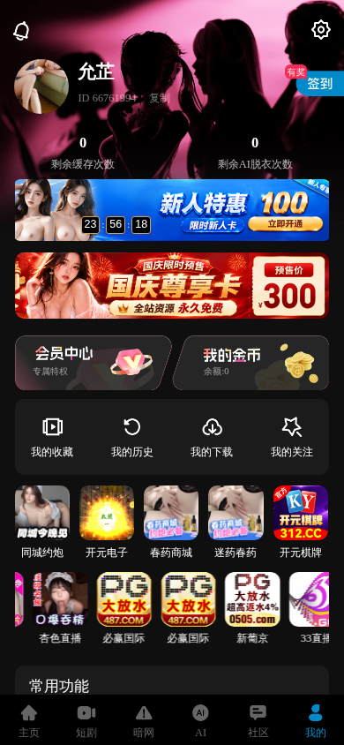 补前账号凭证遮挡，补后个人中心可见。补后图就是本规则第2次质检输入，模型也引用该图；无实际短暂提示。历史规则快照未明确无对象默认通过或不适用，保留系统通过，不能据此验收真实提示文案。 下附原图（从左至右）：补前 09-22 21:13:05；补后 09-22 21:14:55。
JHA-031-2026092304 | H5 | JHA-031 海角乱伦 | alioth_10 提示文案易懂性检查 | 账号凭证弹层遮挡个人中心，底层页面证据不可用；原请求缺的是关闭遮挡后的材料，并非已见提示文案。 → 点击关闭当前弹窗后取得可见个人中心的截图、结构和动作材料，并挂回同规则复判；提示观察数量为0。 | 本请求尝试1次（任务全局轮次未知）。同一H5活会话重新观察并验证等价，再点击关闭当前弹窗，补采、挂接后启动第2次质检尝试；未记录触发“保存注册账号”提示的操作。 | 第2次质检尝试写回“通过”。系统依据当前无短暂提示判无违规；确有补前缺证→新增材料→同规则通过链路，但真实提示文案是否易懂尚未验证。 |  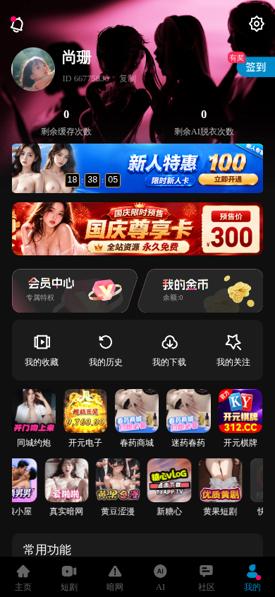 补前账号凭证遮挡，补后个人中心可见。补后图就是本规则第2次质检输入，模型也引用该图；无实际短暂提示。历史规则快照未明确无对象默认通过或不适用，保留系统通过，不能据此验收真实提示文案。 下附原图（从左至右）：补前 09-23 21:31:48；补后 09-23 21:32:55。
JHA204-092402 | H5 | JHA-204 91PORN | alioth_10 提示文案易懂性检查 | 账号凭证弹层遮挡个人中心，底层页面证据不可用；原请求缺的是关闭遮挡后的材料，并非已见提示文案。 → 点击关闭当前弹窗后取得可见个人中心的截图、结构和动作材料，并挂回同规则复判；提示观察数量为0。 | 本请求尝试1次（任务全局轮次未知）。同一H5活会话重新观察并验证等价，再点击关闭当前弹窗，补采、挂接后启动第2次质检尝试；未记录触发“保存注册账号”提示的操作。 | 第2次质检尝试写回“通过”。系统依据当前无短暂提示判无违规；确有补前缺证→新增材料→同规则通过链路，但真实提示文案是否易懂尚未验证。 |   补前账号凭证遮挡，补后个人中心可见。补后图就是本规则第2次质检输入，模型也引用该图；无实际短暂提示。历史规则快照未明确无对象默认通过或不适用，保留系统通过，不能据此验收真实提示文案。 下附原图（从左至右）：补前 09-24 12:14:41；补后 09-24 12:15:44。
JHA031-092401 | H5 | JHA-031 海角乱伦 | alioth_15 封面与内容相符检查 | 短剧第1集播放画面可见，但缺能与该内容配对的列表缩略图、详情头图或推荐封面。 → 补采只读观察，新增画面已转为第2集的金币/会员解锁遮挡；未取得与原第1集播放内容配对的有效封面。 | 本请求尝试1次（任务全局轮次未知）。同一H5活会话重新观察、验证等价，再只读观察；没有返回来源列表或采集对应封面。补后自然状态变为第2集解锁遮挡。 | 第2、3次质检尝试被底层页面遮挡门禁拦截，未形成新的语义比对，也未写回通过/不通过；原封面配对缺口仍未解决。 |  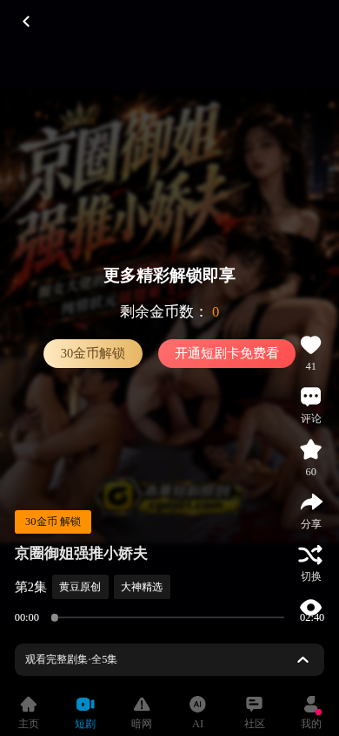 补前可见第1集播放内容；新增Probe原图可见第2集解锁遮挡。该图已进入同规则第2次质检输入，但遮挡门禁拒绝语义比对。普通重拍取得图像，不能证明补到与原内容配对的封面。 下附原图（从左至右）：补前 09-24 10:49:56；补后 09-24 10:52:42。
JHA204-092402 | H5 | JHA-204 91PORN | alioth_15 封面与内容相符检查 | 图生视频列表有缩略图和标签，但没有同一对象对应的详情、正文或播放内容，无法配对。 → 两次只读观察仍停在图生视频列表，补后缩略图画面有变化，但没有进入某个对象详情或播放页。 | 本请求尝试1次（任务全局轮次未知）。同一H5活会话重新观察、验证等价，再只读观察同页；补采方案未包含点击列表对象、取得对应内容或绑定封面与内容。 | 第2次已实际语义复判，仍为“证据不足”：只有列表封面，没有对应播放中画面/首帧/详情正文。第3次仍返回同摘要，未写回通过/不通过。 |   补前、补后都是图生视频列表。补后图是同规则第2次质检输入且被模型引用；新帧仍不是与封面成对的内容页，无法验收封面和内容相符。 下附原图（从左至右）：补前 09-24 12:11:40；补后 09-24 12:13:12。
JHA-031-海角乱伦 | H5 | JHA-031 海角乱伦 | alioth_40 下架内容前置标识检查 | 列表截图已有，但当前旅程缺规则要求的source采集角色，尚未执行语义判断。 → 在同一活会话两次只读观察，新增同一AI列表截图及结构并挂接；Probe材料角色为probe_result_replay，未补成source。 | 本请求尝试1次（任务全局轮次未知）。固定原活会话重新观察、验证等价，再只读观察同页补采；没有回到来源列表或建立要求的source角色。 | 第2、3次质检尝试仍被“缺source采集角色”拦截，未进入模型语义判断，也未写回通过/不通过。 | 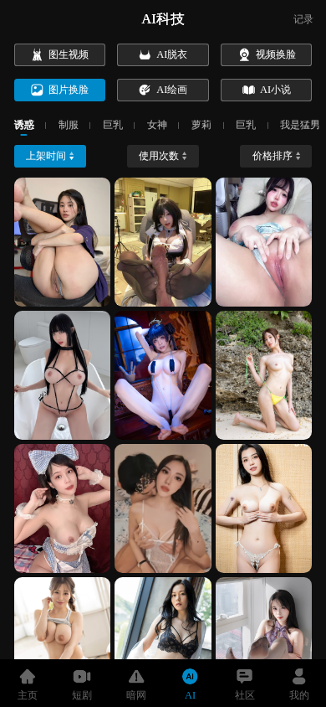 前后原图均为AI图片换脸列表。补后是新增Probe图，已进入同规则第2次质检输入，但source角色门禁未通过；图片相似或材料完整不等于下架内容前置标识已核验。 下附原图（从左至右）：补前 09-19 20:26:38；补后 09-19 20:29:00。
JHA-031-海角乱伦 | H5 | JHA-031 海角乱伦 | alioth_ops_4 充值入口进入充值页检查 | 账号凭证弹层遮挡个人中心，无法把底层充值、会员入口当可见证据。 → 点击关闭当前弹窗，取得无遮挡的个人中心截图、结构及同页动作；能看见会员/开通入口，但未进入充值页。 | 本请求尝试1次（任务全局轮次未知）。同一H5活会话重新观察、验证等价，点击关闭当前弹窗，补采并挂接后复判；实际补采没有点击充值或会员入口。 | 第2次质检已实际语义复判，仍为“证据不足”：缺入口点击后的充值/会员页、档位、价格和支付方式。第3次尝试仍返回同摘要，未写回通过/不通过。 |  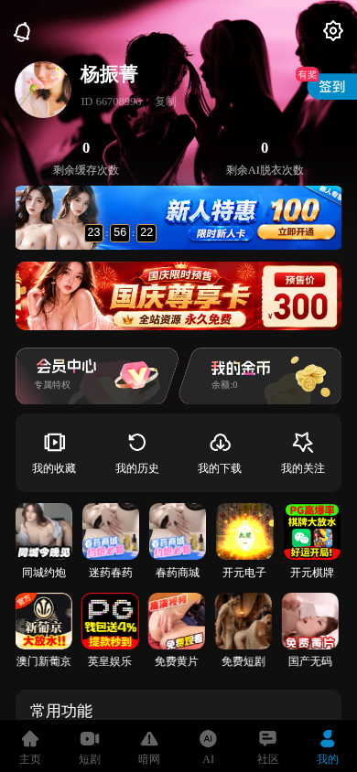 原图显示凭证弹层消失后，个人中心会员入口恢复可见。补后图就是本规则第2次质检输入且被模型引用，证明关闭遮挡成功；无法证明充值入口可达或充值页完整。本任务本规则另有两个不同捕获目标的满足请求，合计仍是1个任务规则。 下附原图（从左至右）：补前 09-19 20:31:10；补后 09-19 20:32:45。
JHA-031-海角乱伦 | H5 | JHA-031 海角乱伦 | alioth_ops_4 充值入口进入充值页检查 | 账号凭证弹层遮挡个人中心，无法把底层充值、会员入口当可见证据。 → 点击关闭当前弹窗，取得无遮挡的个人中心截图、结构及同页动作；能看见会员/开通入口，但未进入充值页。 | 本请求尝试1次（任务全局轮次未知）。同一H5活会话重新观察、验证等价，点击关闭当前弹窗，补采并挂接后复判；实际补采没有点击充值或会员入口。 | 第2次质检已实际语义复判，仍为“证据不足”：缺入口点击后的充值/会员页、档位、价格和支付方式。第3次尝试仍返回同摘要，未写回通过/不通过。 |  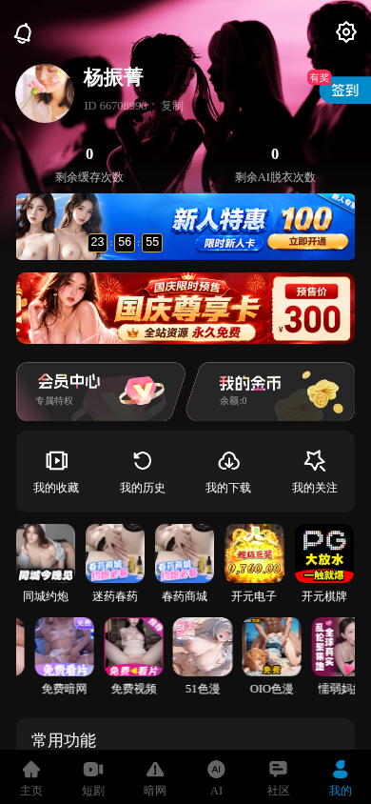 原图显示凭证弹层消失后，个人中心会员入口恢复可见。补后图就是本规则第2次质检输入且被模型引用，证明关闭遮挡成功；无法证明充值入口可达或充值页完整。本任务本规则另有两个不同捕获目标的满足请求，合计仍是1个任务规则。 下附原图（从左至右）：补前 09-19 20:34:34；补后 09-19 20:35:23。
JHA-031-海角乱伦 | H5 | JHA-031 海角乱伦 | alioth_ops_4 充值入口进入充值页检查 | 账号凭证弹层遮挡个人中心，无法把底层充值、会员入口当可见证据。 → 点击关闭当前弹窗，取得无遮挡的个人中心截图、结构及同页动作；能看见会员/开通入口，但未进入充值页。 | 本请求尝试1次（任务全局轮次未知）。同一H5活会话重新观察、验证等价，点击关闭当前弹窗，补采并挂接后复判；实际补采没有点击充值或会员入口。 | 第2次质检已实际语义复判，仍为“证据不足”：缺入口点击后的充值/会员页、档位、价格和支付方式。第3次尝试仍返回同摘要，未写回通过/不通过。 |  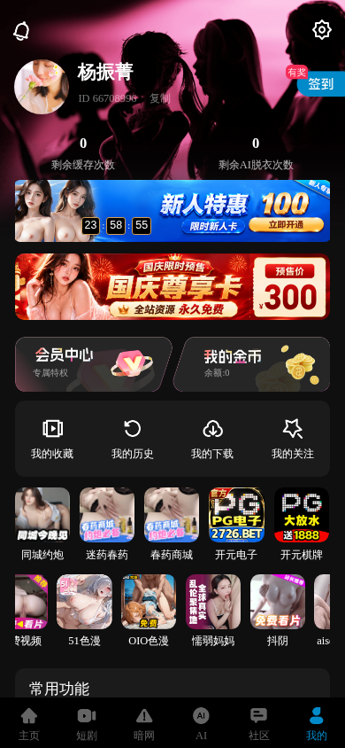 原图显示凭证弹层消失后，个人中心会员入口恢复可见。补后图就是本规则第2次质检输入且被模型引用，证明关闭遮挡成功；无法证明充值入口可达或充值页完整。本任务本规则另有两个不同捕获目标的满足请求，合计仍是1个任务规则。 下附原图（从左至右）：补前 09-19 20:36:49；补后 09-19 20:37:41。
[部署验收][20260923] JHA-031 H5完整质检 | H5 | JHA-031 海角乱伦 | alioth_ops_4 充值入口进入充值页检查 | 账号凭证弹层遮挡个人中心，无法把底层充值、会员入口当可见证据。 → 点击关闭当前弹窗，取得无遮挡的个人中心截图、结构及同页动作；能看见会员/开通入口，但未进入充值页。 | 本请求尝试1次（任务全局轮次未知）。同一H5活会话重新观察、验证等价，点击关闭当前弹窗，补采并挂接后复判；实际补采没有点击充值或会员入口。 | 第2次质检已实际语义复判，仍为“证据不足”：缺入口点击后的充值/会员页、档位、价格和支付方式。第3次尝试仍返回同摘要，未写回通过/不通过。 |  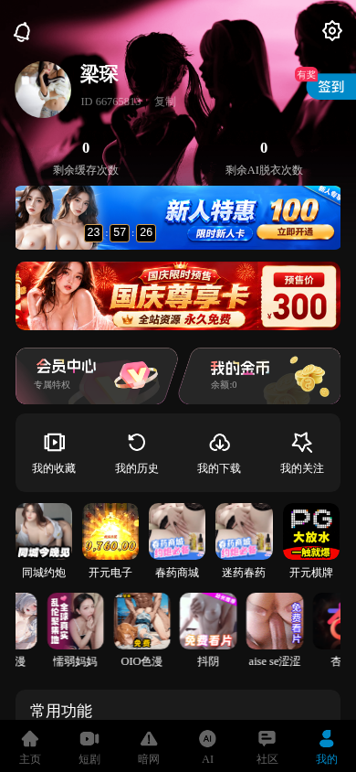 原图显示凭证弹层消失后，个人中心会员入口恢复可见。补后图就是本规则第2次质检输入且被模型引用，证明关闭遮挡成功；无法证明充值入口可达或充值页完整。 下附原图（从左至右）：补前 09-23 00:39:02；补后 09-23 00:39:59。
20260923JHA-031 | H5 | JHA-031 海角乱伦 | alioth_ops_4 充值入口进入充值页检查 | 账号凭证弹层遮挡个人中心，无法把底层充值、会员入口当可见证据。 → 点击关闭当前弹窗，取得无遮挡的个人中心截图、结构及同页动作；能看见会员/开通入口，但未进入充值页。 | 本请求尝试1次（任务全局轮次未知）。同一H5活会话重新观察、验证等价，点击关闭当前弹窗，补采并挂接后复判；实际补采没有点击充值或会员入口。 | 第2次质检已实际语义复判，仍为“证据不足”：缺入口点击后的充值/会员页、档位、价格和支付方式。第3次尝试仍返回同摘要，未写回通过/不通过。 |  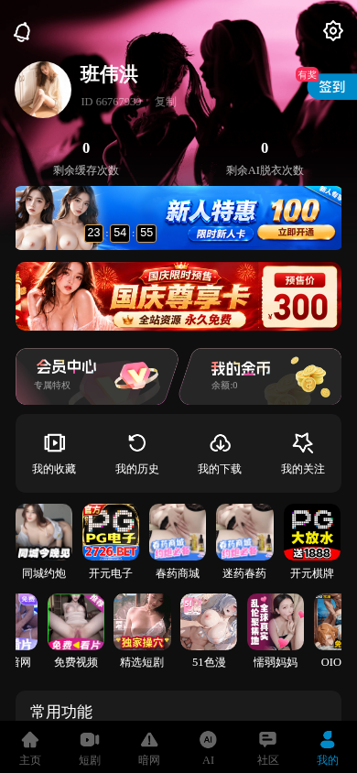 原图显示凭证弹层消失后，个人中心会员入口恢复可见。补后图就是本规则第2次质检输入且被模型引用，证明关闭遮挡成功；无法证明充值入口可达或充值页完整。 下附原图（从左至右）：补前 09-23 02:56:27；补后 09-23 02:57:17。
JHA301-2026092302 | H5 | JHA-031 海角乱伦 | alioth_ops_4 充值入口进入充值页检查 | 账号凭证弹层遮挡个人中心，无法把底层充值、会员入口当可见证据。 → 点击关闭当前弹窗，取得无遮挡的个人中心截图、结构及同页动作；能看见会员/开通入口，但未进入充值页。 | 本请求尝试1次（任务全局轮次未知）。同一H5活会话重新观察、验证等价，点击关闭当前弹窗，补采并挂接后复判；实际补采没有点击充值或会员入口。 | 第2次质检已实际语义复判，仍为“证据不足”：缺入口点击后的充值/会员页、档位、价格和支付方式。第3次尝试仍返回同摘要，未写回通过/不通过。 |  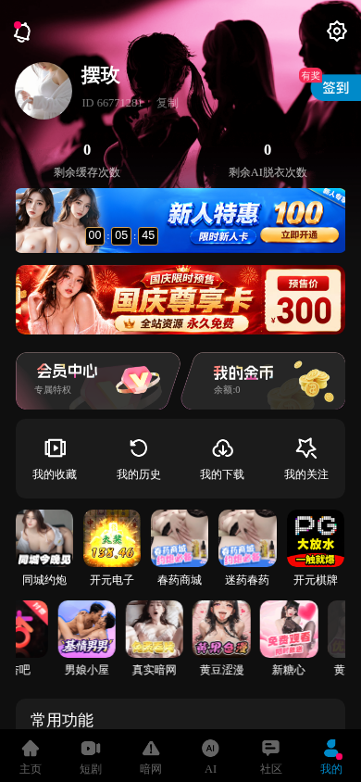 原图显示凭证弹层消失后，个人中心会员入口恢复可见。补后图就是本规则第2次质检输入且被模型引用，证明关闭遮挡成功；无法证明充值入口可达或充值页完整。 下附原图（从左至右）：补前 09-23 12:48:08；补后 09-23 12:49:14。
JHA-031-2026092303 | H5 | JHA-031 海角乱伦 | alioth_ops_4 充值入口进入充值页检查 | 账号凭证弹层遮挡个人中心，无法把底层充值、会员入口当可见证据。 → 点击关闭当前弹窗，取得无遮挡的个人中心截图、结构及同页动作；能看见会员/开通入口，但未进入充值页。 | 本请求尝试1次（任务全局轮次未知）。同一H5活会话重新观察、验证等价，点击关闭当前弹窗，补采并挂接后复判；实际补采没有点击充值或会员入口。 | 第2次质检已实际语义复判，仍为“证据不足”：缺入口点击后的充值/会员页、档位、价格和支付方式。第3次尝试仍返回同摘要，未写回通过/不通过。 |  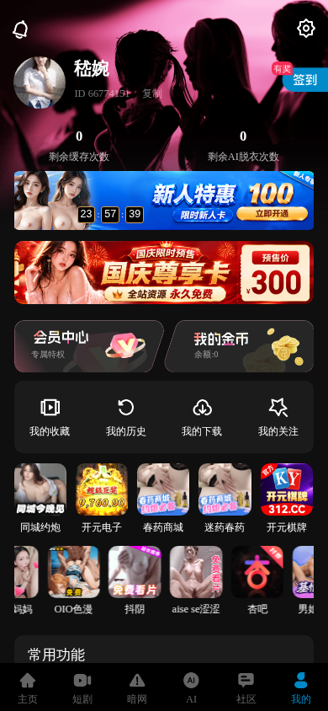 原图显示凭证弹层消失后，个人中心会员入口恢复可见。补后图就是本规则第2次质检输入且被模型引用，证明关闭遮挡成功；无法证明充值入口可达或充值页完整。 下附原图（从左至右）：补前 09-23 17:58:09；补后 09-23 17:59:07。
13个请求按任务＋规则去重为11个。每个请求均在第1次补采尝试取得材料；任务全局第几轮无可靠记录。重复复判不会增加成果，补图原件直接嵌入最后一列。

本期6个补成任务规则｜补图为什么仍没变成新结论
任务名 | 端 | 产品 | 规则 | 补采前 → 补采后 | 补采轮次及方案 | 复判结果 | 证据及详细说明
JHA-031 | H5 | 海角乱伦 | alioth_13 商品价格一致性检查 | 原缺证 → 补成1次 新输入实际复判0次 新增正式结论0条 | 本请求处理1次，恢复观察、Probe补拍各1次。固定原会话帖子→重新观察及等价核对→补拍截图与结构→冻结挂回；未进入其他价格位置。目标初判第1次缺证，未见补后新输入复判。 | 1个补成请求已挂回新材料，但未见该目标使用新材料复判；正式仍缺证，新增通过/失败0。 | 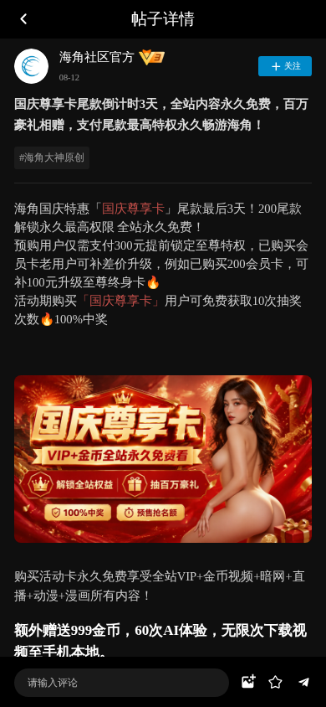 两图均为同一会员活动帖子，包含预购及尾款说明，未展示其他价格位置。截图不能认定商品价格错误；没有补后复判及缺证收口由执行记录确认。 下附代表原图（从左至右）：补前 10-09 01:54:18；补后 10-09 01:55:11。
JHA-204 | H5 | 91PORN | alioth_13 商品价格一致性检查 | 原缺证 → 补成1次 新输入实际复判0次 新增正式结论0条 | 本请求处理1次，恢复观察、Probe补拍各1次。原会话页面重新观察→等价核对→原页补拍截图与结构→冻结挂回；未进入其他价格位置。目标初判第1次缺证，未见补后新输入复判。 | 1个补成请求已挂回新材料，但未见该目标使用新材料复判；正式仍缺证，新增通过/失败0。 | 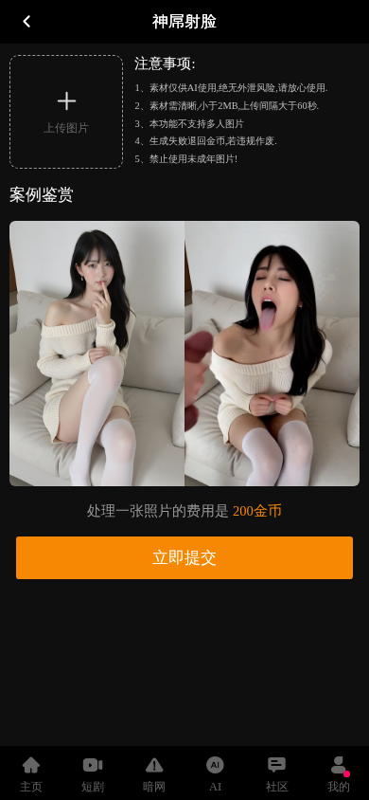  补前、补后均为同一功能详情页，显示单次处理200金币，未展示另一位置的同商品价格。两图支持原页补拍；未复判由执行记录确认，不能仅凭截图归因。 下附代表原图（从左至右）：补前 10-09 04:09:57；补后 10-09 04:10:49。
JHA-031 | H5 | 海角乱伦 | alioth_15 封面与内容相符检查 | 原缺证 → 补成3次 新输入实际复判1次 新增正式结论0条 | 3个不同目标请求各处理1次，各含恢复、补拍2次观察。原会话等价核对→原模板列表补拍→冻结挂回，未点击模板取得成对内容。1目标Judge第2次新图缺证、第3次同输入重复；另2目标未见新输入复判。 | 3个请求补成，1个用新材料复判仍缺配对，另2个未见新输入复判；正式新增通过/失败0。 |   代表两图均为图生视频模板列表，卡片显示帧变化，但未进入对应模板的详情或播放页。截图支持该代表复判仍缺成对内容，不能把帧变化当作完成内容核验。 下附代表原图（从左至右）：补前 10-09 03:05:39；补后 10-09 03:07:17。
JHA-102 | H5 | 欲漫涩 | alioth_15 封面与内容相符检查 | 原缺证 → 补成12次 新输入实际复判12次 新增正式结论0条 | 12个不同目标请求各处理1次，各含恢复、补拍2次观察。原会话等价核对→原列表补拍→冻结挂回，未进入视频内容。每目标Judge第2次用新图仍缺证，第3次以同输入重复；不是全任务12轮。 | 12个补成请求均用新材料复判，全部仍缺封面—内容配对；正式新增通过/失败0。 |   代表两图均为视频列表及封面缩略图，没有对应视频的播放页、首帧或详情正文。截图与复判缺证理由一致，不能把列表动图视为已进入对应内容。 下附代表原图（从左至右）：补前 10-09 06:49:48；补后 10-09 06:51:43。
JHA-204 | H5 | 91PORN | alioth_15 封面与内容相符检查 | 原缺证 → 补成2次 新输入实际复判0次 新增正式结论0条 | 2个不同目标请求各处理1次，各含恢复、补拍2次观察。原会话等价核对→原列表补拍→冻结挂回；未点击模板取得配对内容。代表目标初判第1次缺证，2个请求均未见新输入复判。 | 2个请求补成材料，但均未见对应目标新输入复判；正式仍缺证，新增通过/失败0。 |   代表两图均停留在AI模板列表，卡片帧有变化，但没有进入详情或独立播放页面。它们能证明仍缺封面—内容配对，不能证明整个页面从未交互。 下附代表原图（从左至右）：补前 10-09 03:54:54；补后 10-09 03:56:09。
JHA-102 | H5 | 欲漫涩 | alioth_ops_4 充值入口进入充值页检查 | 原缺证 → 补成1次 新输入实际复判1次 新增正式结论0条 | 本请求处理1次，恢复、补拍各观察1次。原会话等价核对→弹窗所在原页补拍→冻结挂回；未关闭弹窗、点击充值或会员入口。目标Judge第2次新图缺证，第3次同输入重复。 | 1个请求补成并以新材料复判，仍缺充值点击及到达页材料；正式新增通过/失败0。 | 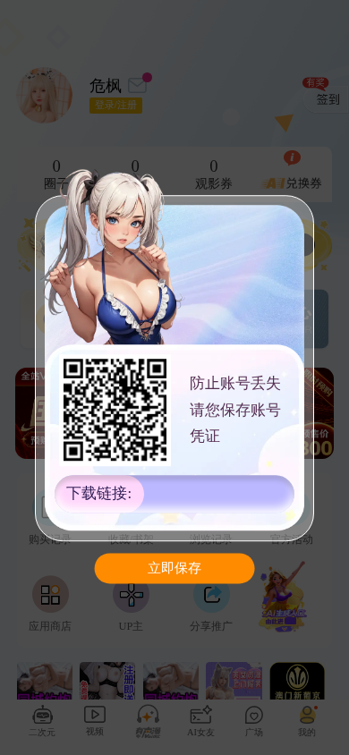  两图均显示个人中心上的账号凭证保存弹窗，补后仍未出现充值档位、价格或支付方式。截图支持未取得充值页；是否点击及方案执行另以动作记录核对。 下附代表原图（从左至右）：补前 10-09 06:20:38；补后 10-09 06:23:47。
20个补成请求在这里按任务＋规则合并为6行；每行展示一组代表图，次数按全部目标统计。画面用于核对补到什么；是否复判以同目标、同规则的新输入记录为准。

